Guardado de datos
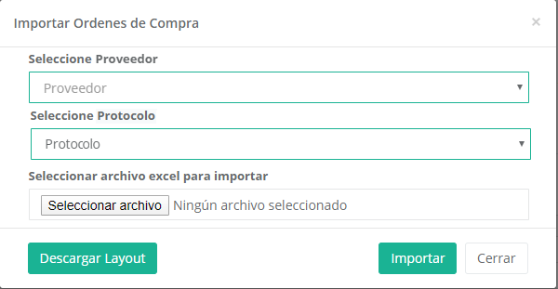
 |  |  | Tabla: c_proveedores
 |  |  | ID_Proveedor | Empresa | Nombre | RUT | direccion | cve_dane | ID_Externo | Activo | cve_proveedor | colonia | ciudad | estado | pais | telefono1 | telefono2

 |  | Valor a desplegar

 |  | Valor a desplegar
 |  |  |  | Tabla: t_protocolo
 |  |  |  | id | ID_Protocolo | descripcion | FOLIO | Activo

 |  |  | Valor a guardar en th_aduana
 |  |  |  |  | Valor a guardar en th_aduana
 |  |  |  |  |  |  | Valor a guardar en th_Aduana
Campos del archivo de Importación |  |  |  |  |  |  | Valor a actualizar de th_aduana (FOLIO +1)
Campo | Tipo
Número de Documento | Texto
Fecha del Documento | Texto (aaaammdd)
Código de Producto | Texto
Cantidad | Decimal
Lote | Texto
Fecha de Vencimiento | Texto (aaaammdd)

Tabla: th_aduana
Campo | Tipo | Campo del archivo de Importación
ID_Aduana | int(11) |  | Id Autonumérico
num_pedimento | int(20) |  | Autonumérico
fech_pedimento | datetime | Fecha del Documento | Cambiar el formato de 'aaaammdd' al formato 'aaaa-mm-dd'
aduana | varchar(25) |  | NULO
factura | varchar(20) | Número de Documento
fech_llegPed | datetime | Fecha del Documento | Cambiar el formato de 'aaaammdd' al formato 'aaaa-mm-dd'
status | char(1) |  | Pendiente de Recibir ('C')
ID_Proveedor | int(11) |  | ID_Provedor del proveedor seleccionado
ID_Protocolo | varchar(10) |  | ID_Protocolo del protocolo seleccionado
Consec_protocolo | int(11) |  | Tomar el FOLIO + 1 del protocolo asignado (Actualizar el campo FOLIO de t_protocolo con este nuevo valor)
cve_usuario | varchar(10) |  | Tomar el usuario firmado que este haciendo la importación
Cve_Almac | varchar(11) |  | Clave alfanumérica del almacén
Activo | int(1) |  | Siempre tiene el valor de 1
recurso | varchar(50) |  | NULO
procedimiento | varchar(50) |  | NULO
dictamenActivo | varchar(2) |  | NULO
dictamen | varchar(50) |  | NULO
presupuesto | varchar(50) |  | NULO
condicionesDePago | varchar(50) |  | NULO
lugarDeEntrega | varchar(200) |  | NULO
fechaDeFallo | datetime |  | NULO
plazoDeEntrega | varchar(30) |  | NULO
numeroDeExpediente | varchar(50) |  | NULO
areaSolicitante | varchar(30) |  | NULO
numSuficiencia | varchar(30) |  | NULO
fechaSuficiencia | datetime |  | NULO
fechaContrato | datetime |  | NULO
montoSuficiencia | double(10,2) |  | NULO
numeroContrato | varchar(30) |  | NULO
importeAlmacenado | double(10,2) |  | NULO

td_Aduana
Campo | Tipo | Campo del archivo de Importación
ID_Aduana | int(11) |  | Id Autonumérico
cve_articulo | varchar(20) | Código de Producto
cantidad | double | Cantidad
cve_lote | varchar(20) | Lote
caducidad | datetime | Fecha de Vencimiento | Cambiar el formato de 'aaaammdd' al formato 'aaaa-mm-dd'
temperatura | varchar(20) |  | NULO
num_orden | varchar(20) |  | Liga con el campo num_pedimento de la tabla th_aduana
Ingresado | int(11) |  | NULO
Activo | int(1) |  | Siempre tiene el valor de 1
costo | float(100,2) |  | NULO

